FONDO 9995
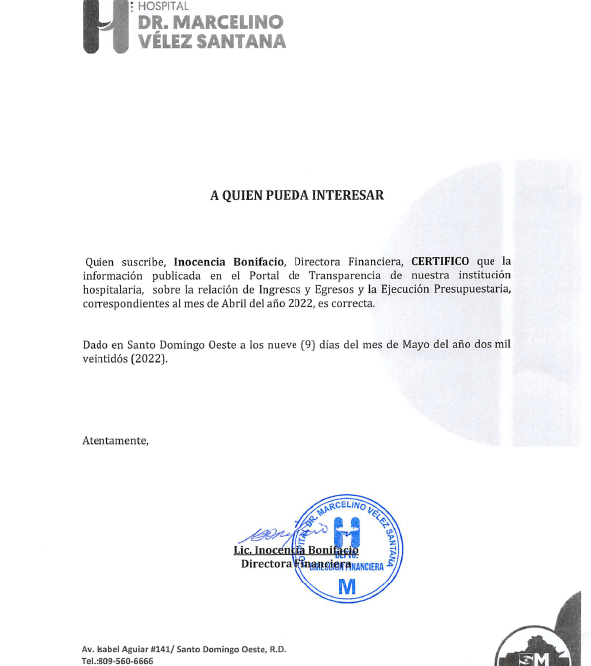
HOSPITAL GENERAL REGIONAL DR. MARCELINO VELEZ SANTANA
Ejecución de Gastos VENTA SERVICIOS 2021
En RD$

Detalle | ABRIL
2 - GASTOS
2.1 - REMUNERACIONES Y CONTRIBUCIONES | 24,800,280.85
2.1.1 - REMUNERACIONES | 24,460,480.85
2.1.2 - SOBRESUELDOS | -
2.1.3 - DIETAS Y GASTOS DE REPRESENTACIÓN | 339,800.00
2.1.4 - GRATIFICACIONES Y BONIFICACIONES
2.1.5 - CONTRIBUCIONES A LA SEGURIDAD SOCIAL
2.2 - CONTRATACIÓN DE SERVICIOS | 2,426,489.83
2.2.1 - SERVICIOS BÁSICOS | 1,220,006.98
2.2.2 - PUBLICIDAD, IMPRESIÓN Y ENCUADERNACIÓN | 14,868.00
2.2.3 - VIÁTICOS
2.2.4 - TRANSPORTE Y ALMACENAJE | 4,980.00
2.2.5 - ALQUILERES Y RENTAS
2.2.6 - SEGUROS
2.2.7 - SERVICIOS DE CONSERVACIÓN, REPARACIONES MENORES E INSTALACIONES TEMPORALES | 880,314.11
2.2.8 - OTROS SERVICIOS NO INCLUIDOS EN CONCEPTOS ANTERIORES | 306,320.74
2.2.9 - OTRAS CONTRATACIONES DE SERVICIOS
2.3 - MATERIALES Y SUMINISTROS | 15,924,892.44
2.3.1 - ALIMENTOS Y PRODUCTOS AGROFORESTALES | 372,630.56
2.3.2 - TEXTILES Y VESTUARIOS | 25,544.64
2.3.3 - PRODUCTOS DE PAPEL, CARTÓN E IMPRESOS | 1,428,017.19
2.3.4 - PRODUCTOS FARMACÉUTICOS | 3,542,944.42
2.3.5 - PRODUCTOS DE CUERO, CAUCHO Y PLÁSTICO | 73,406.62
2.3.6 - PRODUCTOS DE MINERALES, METÁLICOS Y NO METÁLICOS | 788,916.49
2.3.7 - COMBUSTIBLES, LUBRICANTES, PRODUCTOS QUÍMICOS Y CONEXOS | 4,421,276.69
2.3.8 - GASTOS QUE SE ASIGNARÁN DURANTE EL EJERCICIO (ART. 32 Y 33 LEY 423-06)
2.3.9 - PRODUCTOS Y ÚTILES VARIOS | 5,272,155.83
2.4 - TRANSFERENCIAS CORRIENTES | 80,000.00
2.4.1 - TRANSFERENCIAS CORRIENTES AL SECTOR PRIVADO | 80,000.00
2.4.2 - TRANSFERENCIAS CORRIENTES AL GOBIERNO GENERAL NACIONAL
2.4.3 - TRANSFERENCIAS CORRIENTES A GOBIERNOS GENERALES LOCALES
2.4.4 - TRANSFERENCIAS CORRIENTES A EMPRESAS PÚBLICAS NO FINANCIERAS
2.4.5 - TRANSFERENCIAS CORRIENTES A INSTITUCIONES PÚBLICAS FINANCIERAS
2.4.7 - TRANSFERENCIAS CORRIENTES AL SECTOR EXTERNO
2.4.9 - TRANSFERENCIAS CORRIENTES A OTRAS INSTITUCIONES PÚBLICAS
2.5 - TRANSFERENCIAS DE CAPITAL | -
2.5.1 - TRANSFERENCIAS DE CAPITAL AL SECTOR PRIVADO
2.5.2 - TRANSFERENCIAS DE CAPITAL AL GOBIERNO GENERAL NACIONAL
2.5.3 - TRANSFERENCIAS DE CAPITAL A GOBIERNOS GENERALES LOCALES
2.5.4 - TRANSFERENCIAS DE CAPITAL A EMPRESAS PÚBLICAS NO FINANCIERAS
2.5.5 - TRANSFERENCIAS DE CAPITAL A INSTITUCIONES PÚBLICAS FINANCIERAS
2.5.6 - TRANSFERENCIAS DE CAPITAL AL SECTOR EXTERNO
2.5.9 - TRANSFERENCIAS DE CAPITAL A OTRAS INSTITUCIONES PÚBLICAS
2.6 - BIENES MUEBLES, INMUEBLES E INTANGIBLES | 129,417.96
2.6.1 - MOBILIARIO Y EQUIPO | 84,920.16
2.6.2 - MOBILIARIO Y EQUIPO EDUCACIONAL Y RECREATIVO | 44,497.80
2.6.3 - EQUIPO E INSTRUMENTAL, CIENTÍFICO Y LABORATORIO
2.6.4 - VEHÍCULOS Y EQUIPO DE TRANSPORTE, TRACCIÓN Y ELEVACIÓN
2.6.5 - MAQUINARIA, OTROS EQUIPOS Y HERRAMIENTAS
2.6.6 - EQUIPOS DE DEFENSA Y SEGURIDAD
2.6.7 - ACTIVOS BIÓLOGICOS CULTIVABLES
2.6.8 - BIENES INTANGIBLES
2.6.9 - EDIFICIOS, ESTRUCTURAS, TIERRAS, TERRENOS Y OBJETOS DE VALOR
2.7 - OBRAS | -
2.7.1 - OBRAS EN EDIFICACIONES
2.7.2 - INFRAESTRUCTURA
2.7.3 - CONSTRUCCIONES EN BIENES CONCESIONADOS
2.7.4 - GASTOS QUE SE ASIGNARÁN DURANTE EL EJERCICIO PARA INVERSIÓN (ART. 32 Y 33 LEY 423-06)
2.8 - ADQUISICION DE ACTIVOS FINANCIEROS CON FINES DE POLÍTICA | -
2.8.1 - CONCESIÓN DE PRESTAMOS
2.8.2 - ADQUISICIÓN DE TÍTULOS VALORES REPRESENTATIVOS DE DEUDA
2.9 - GASTOS FINANCIEROS | -
2.9.1 - INTERESES DE LA DEUDA PÚBLICA INTERNA
2.9.2 - INTERESES DE LA DEUDA PUBLICA EXTERNA
2.9.4 - COMISIONES Y OTROS GASTOS BANCARIOS DE LA DEUDA PÚBLICA
Total Gastos | 43,361,081.08
4 - APLICACIONES FINANCIERAS
4.1 - INCREMENTO DE ACTIVOS FINANCIEROS
4.1.1 - INCREMENTO DE ACTIVOS FINANCIEROS CORRIENTES
4.1.2 - INCREMENTO DE ACTIVOS FINANCIEROS NO CORRIENTES
4.2 - DISMINUCIÓN DE PASIVOS
4.2.1 - DISMINUCIÓN DE PASIVOS CORRIENTES
4.2.2 - DISMINUCIÓN DE PASIVOS NO CORRIENTES
4.3 - DISMINUCIÓN DE FONDOS DE TERCEROS
4.3.5 - DISMINUCIÓN DEPÓSITOS FONDOS DE TERCEROS
TOTAL APLICACIONES FINANCIERAS

TOTAL GASTOS Y APLICACIONES FINANCIERAS

verificado y autorizado por :

